Лист1
Чистое! Сухое! Сжатое!

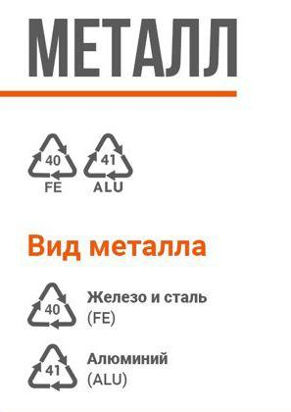
 | Принимает Fe отдельно от Al | Не принимает
 | Консервные банки (желательно смять) | Алюминиевые баллончики, которые магнитятся
 | Металлические крышки | Баллончики с маркировкой "С/... "
 | Алюминиевые банки, крышки
 | Фольга (собираем на будущее)

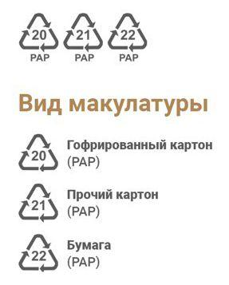
 | В коробках, бумажных (не пластиковых) пакетах или связках - чтобы не рассыпалась!
 | Принимает отдельно | Не принимает
 | Ящики от бананов | Чеки, обои, салфетки, калька, бумага и картон с маркировкой "С/"
 | Гофрированный картон (допускается немного скотча) | Жирную, масляную макулатуру
 | Разное (бумага, журналы, простой картон, газеты) | Втулки от фольги
 | Яичные упаковки | Бумажные водонепроницаемые стаканчики
 |  | Тетрапак (многослойные коробки от соков, молока)

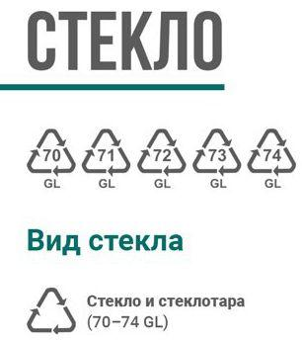
 | Без остатков содержимого
 | Принимает отдельно | Не принимает
 | Стеклотара
 | Стеклобой (тарный, оконный)

 | Без остатков содержимого. Проверяйте колпачки, может быть разная маркировка.
 | Принимает отдельно | Не принимает
 | PET 1 (бутылки все цвета, крышки, ПЭТ преформа, бутыли 19 л, кеги) | Пластик других маркировок, фольгированный пластик (с маркировкой "С/...")
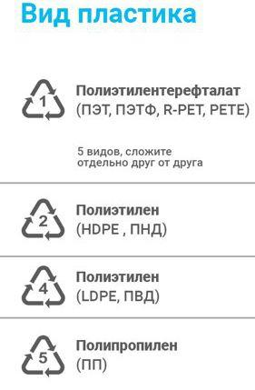
 | HDPE (канистры, бочки, кубы, трубы) | Полистирол 6 PS (стаканчики от йогуртов, вспененные подложки)
 | HDPE (крышки, флаконы, тара от бытхим, вёдра) | (Маркировка?) упаковка от роллов, тортов
 | HDPE ящики | LDPE мягкая упаковка от ряженки
 | LDPE (плёнки парниковые, упаковочные,стрейч) | Тюбики, паучи, дой паки (зубная паста, майонез, кетчуп, детское пюре)
 | PP (ящики,вёдра,трубы)
 | PP мешки | РР упаковку от круп, чипсов, семечек
 | PP твёрдая тара от продуктов и бытхим (собираем на будущее) | Неизвестный пластик
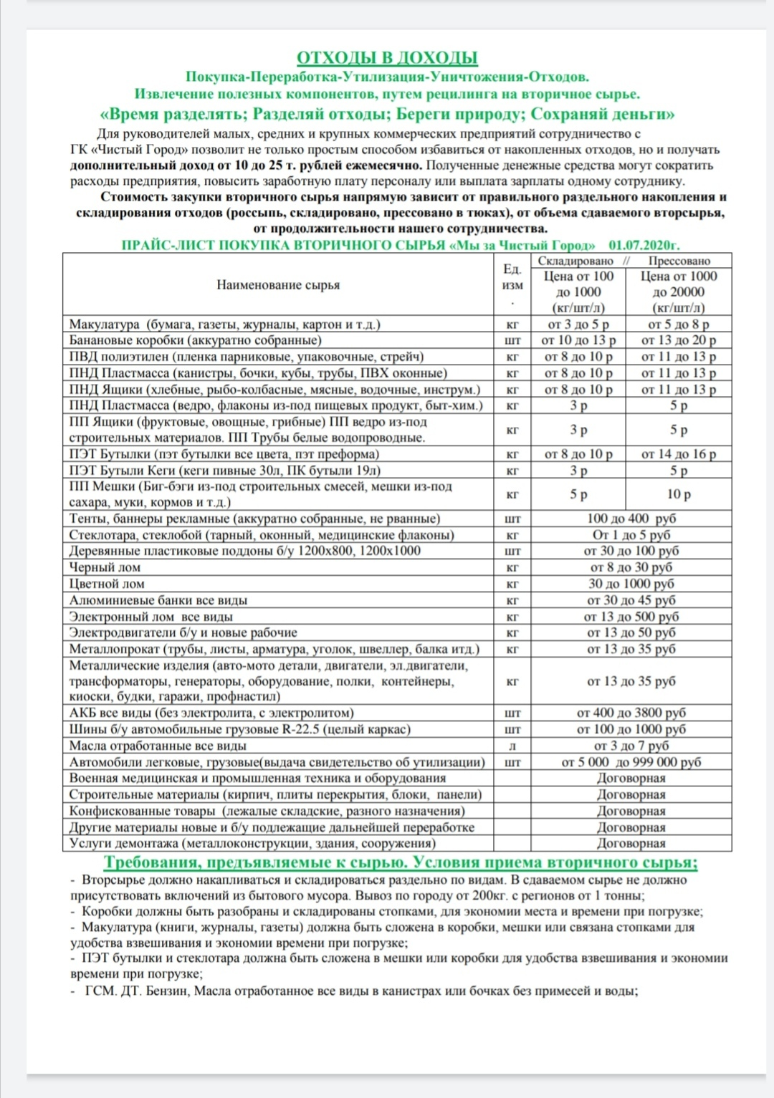
 | LDPE (ПВД, мягкая упаковка от молочки, упаковка пищ и бытхим - на будущее)

Полный список:

